⑦さよなら###
 |  | やってみよう

１月 | ２月 | １月 | ２月
45,678,456 | 45,465,454,646 | 45,678,456 | 45,465,454,646
4,564,644 | 78,797,879,798 | 4,564,644 | 78,797,879,798
121,313,133 | 1,211,111,313 | 121,313,133 | 1,211,111,313

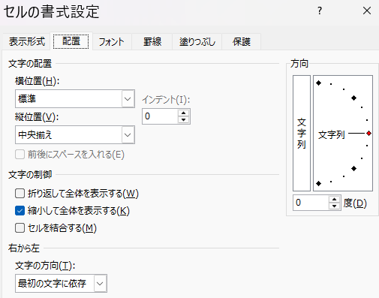
⑦
さよなら＃＃＃
Ctrl＋１

配置
縮小して全体を表示

グラフが一瞬
 |  | 演劇チケット予約状況

～
種別 | 料金 | 座席数 | 予約数 | 予約率 | 売上高 | 表のセルを選択 | Alt＋F1
Ｓ 席 | 8500 | 350 | 341 | 97.4% | ¥2,898,500
A 席 | 5700 | 600 | 558 | 93.0% | ¥3,180,600
B 席 | 3000 | 700 | 426 | 60.9% | ¥1,278,000 | 棒グラフ | Alt→N→C
C 席 | 2000 | 450 | 362 | 80.4% | ¥724,000
自由席 | 1500 | 500 | 480 | 96.0% | ¥720,000 | 円グラフ | Alt→N→Q
N
 |  |  |  | 売上高計 |  | 折れ線グラフ | Alt→N→N１
 |  |  |  | 予約数計
 |  |  |  | 全予約率

データの入力規則

 |  |  |  | 住所録の作成

番号 | 氏名 | 性別 | 郵便番号 | 住所 | 電話番号 | FAX番号 | 講座参加 | 生年月日 | 年齢
1 | 明徳 太郎 | 男性 | 7940081 | 今治市阿方甲２８７番地 | 044-879-3333 | 044-879-3334 | 〇
2 | 阿部 奈津美 | 女性 | 7910000 | 愛媛県松山市 | 048-924-6666 | 048-924-6667
3 | 有馬 るり子 | 女性 | 7920000 | 愛媛県新居浜市 | 046-532-5555 | 046-532-5556 | 〇
4 | 佐々木 洋子 | 女性 | 7930000 | 千葉県松戸市根本763 | 048-923-6666
5 | 安藤 良子 | 女性 | 7940000 | 埼玉県川口市飯原町6-9 | 047-456-8080 | 047-456-8081 | 〇
6 | 飯山 正夫 | 男性 | 7990400 | 千葉県松戸市新松戸9-9 | 048-943-6978 |  | 〇
7 | 安西 奈津美 | 女性 | 7950000 | 埼玉県川口市新井町6-3

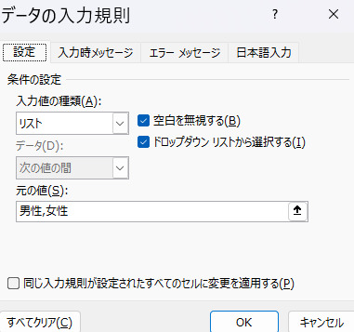
 |  |  |  | 範囲選択

 |  |  |  | Alt→D→L
 |  |  |  | 家におるとでれ～

